인터페이스 예제1
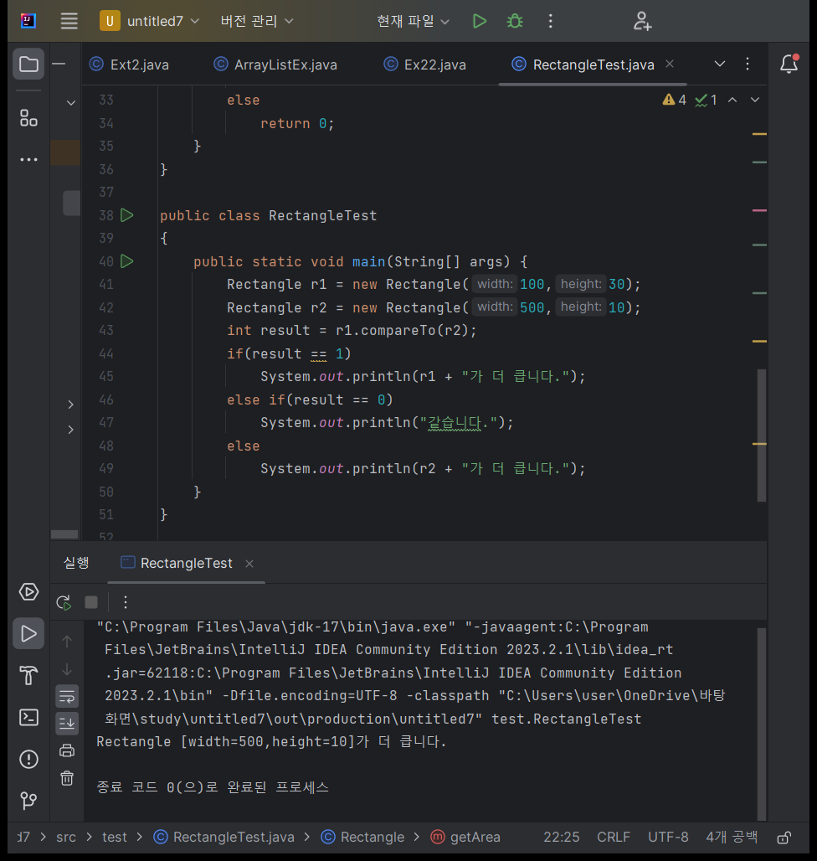
인터페이스 예제1 (객체비교)

package test;
class Rectangle implements Comparable{
public int width = 0;
public int height;
public Rectangle(int width, int height)
{
super();
this.width = width;
this.height = height;
}
@Override
public String toString()
{
return "Rectangle [width=" + width + ",height="+height+"]";
}
public int getArea()
{
return width * height;
}
@Override
public int compareTo(Object o)
{
Rectangle otherRect = (Rectangle) o;
if(this.getArea() < otherRect.getArea())
return -1;
else if(this.getArea() > otherRect.getArea())
return 1;
else
return 0;
}
}
public class RectangleTest
{
public static void main(String[] args) {
Rectangle r1 = new Rectangle(100,30);
Rectangle r2 = new Rectangle(500,10);
int result = r1.compareTo(r2);
if(result == 1)
System.out.println(r1 + "가 더 큽니다.");
else if(result == 0)
System.out.println("같습니다.");
else
System.out.println(r2 + "가 더 큽니다.");
}
}

인터페이스 예제 2
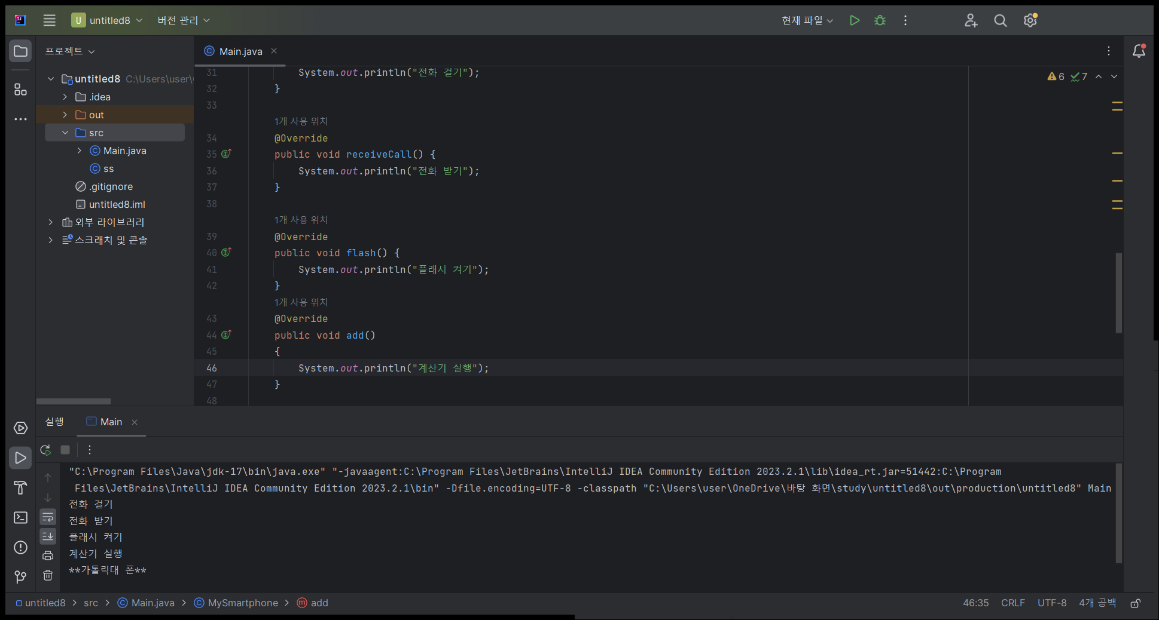
인터페이스 예제 2(스마트폰)

// 전화기 인터페이스
interface Phone {
void sendCall();
void receiveCall();
default void printLogo() {
System.out.println("**가톨릭대 폰**");
}
}
// 핸드폰 인터페이스
interface MobilePhone extends Phone {
void flash();
}
// 스마트폰 인터페이스
interface Smartphone extends MobilePhone {
void add();
}
// 계산기 클래스
class Calculator {
void add() {
System.out.println("계산기 실행");
}
}
// 스마트폰 클래스
class MySmartphone implements Smartphone {
@Override
public void sendCall() {
System.out.println("전화 걸기");
}
@Override
public void receiveCall() {
System.out.println("전화 받기");
}
@Override
public void flash() {
System.out.println("플래시 켜기");
}
@Override
public void add()
{
System.out.println("계산기 실행");
}
}
public class Main {
public static void main(String[] args) {
MySmartphone myPhone = new MySmartphone();
myPhone.sendCall();
myPhone.receiveCall();
myPhone.flash();
myPhone.add();
myPhone.printLogo(); // Phone 인터페이스의 디폴트 메소드 호출
}
}
 | interface |  | class
 | 전화기 |  | 계산기
 | sendCall() |  | add()
 | receiveCall()
 | printLogo() | : 디폴트메소드("**가톨릭대 폰**") |  | interface
 |  |  |  | 전화기
 |  |  |  | sendCall()
 | 핸드폰 |  | 스마트폰
 | sendCall() |  | add()
 | receiveCall() |  | sendCall()
 | flash() |  | receiveCall()
 |  |  | flash()

인터페이스 예제 3
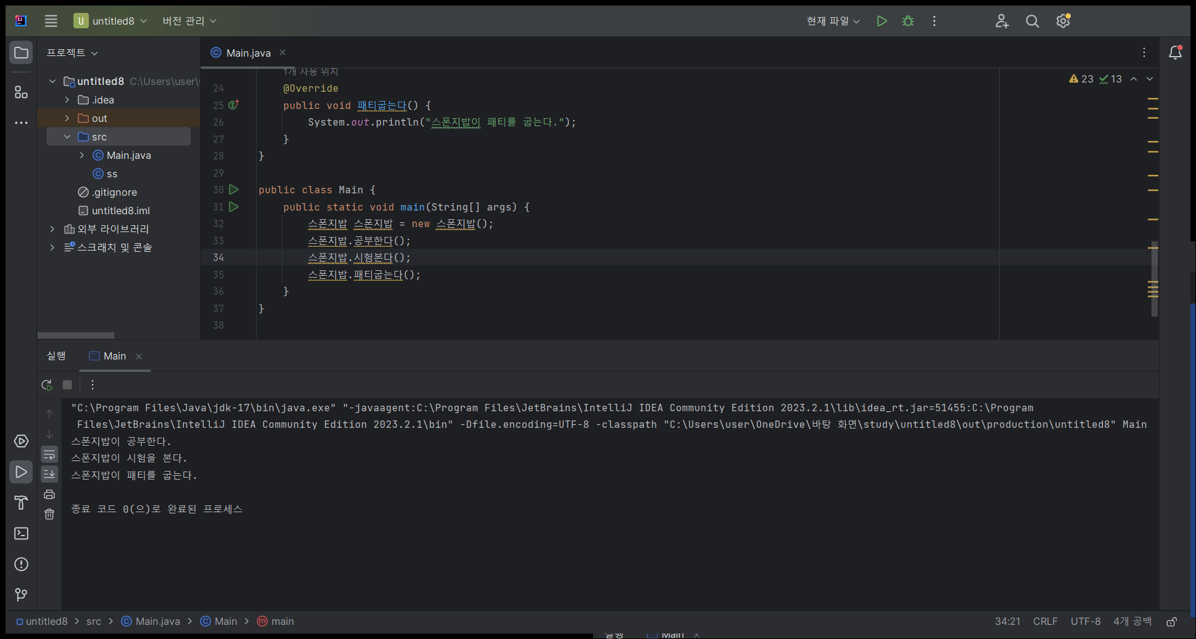
인터페이스 예제3

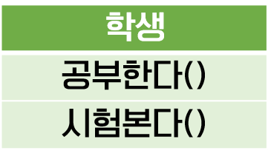
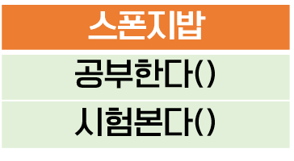

implements
퐁퐁부인에게 운전을 배우는 학생이야
Interface
난 집게리아에서 패티를 구워
Interface
implements

// 학생 인터페이스
interface 학생 {
void 공부한다();
void 시험본다();
}
// 집게리아사원 인터페이스
interface 집게리아사원 {
void 패티굽는다();
}
// 스폰지밥 클래스
class 스폰지밥 implements 학생, 집게리아사원 {
@Override
public void 공부한다() {
System.out.println("스폰지밥이 공부한다.");
}
@Override
public void 시험본다() {
System.out.println("스폰지밥이 시험을 본다.");
}
@Override
public void 패티굽는다() {
System.out.println("스폰지밥이 패티를 굽는다.");
}
}
public class Main {
public static void main(String[] args) {
스폰지밥 스폰지밥 = new 스폰지밥();
스폰지밥.공부한다();
스폰지밥.시험본다();
스폰지밥.패티굽는다();
}
}

제네릭
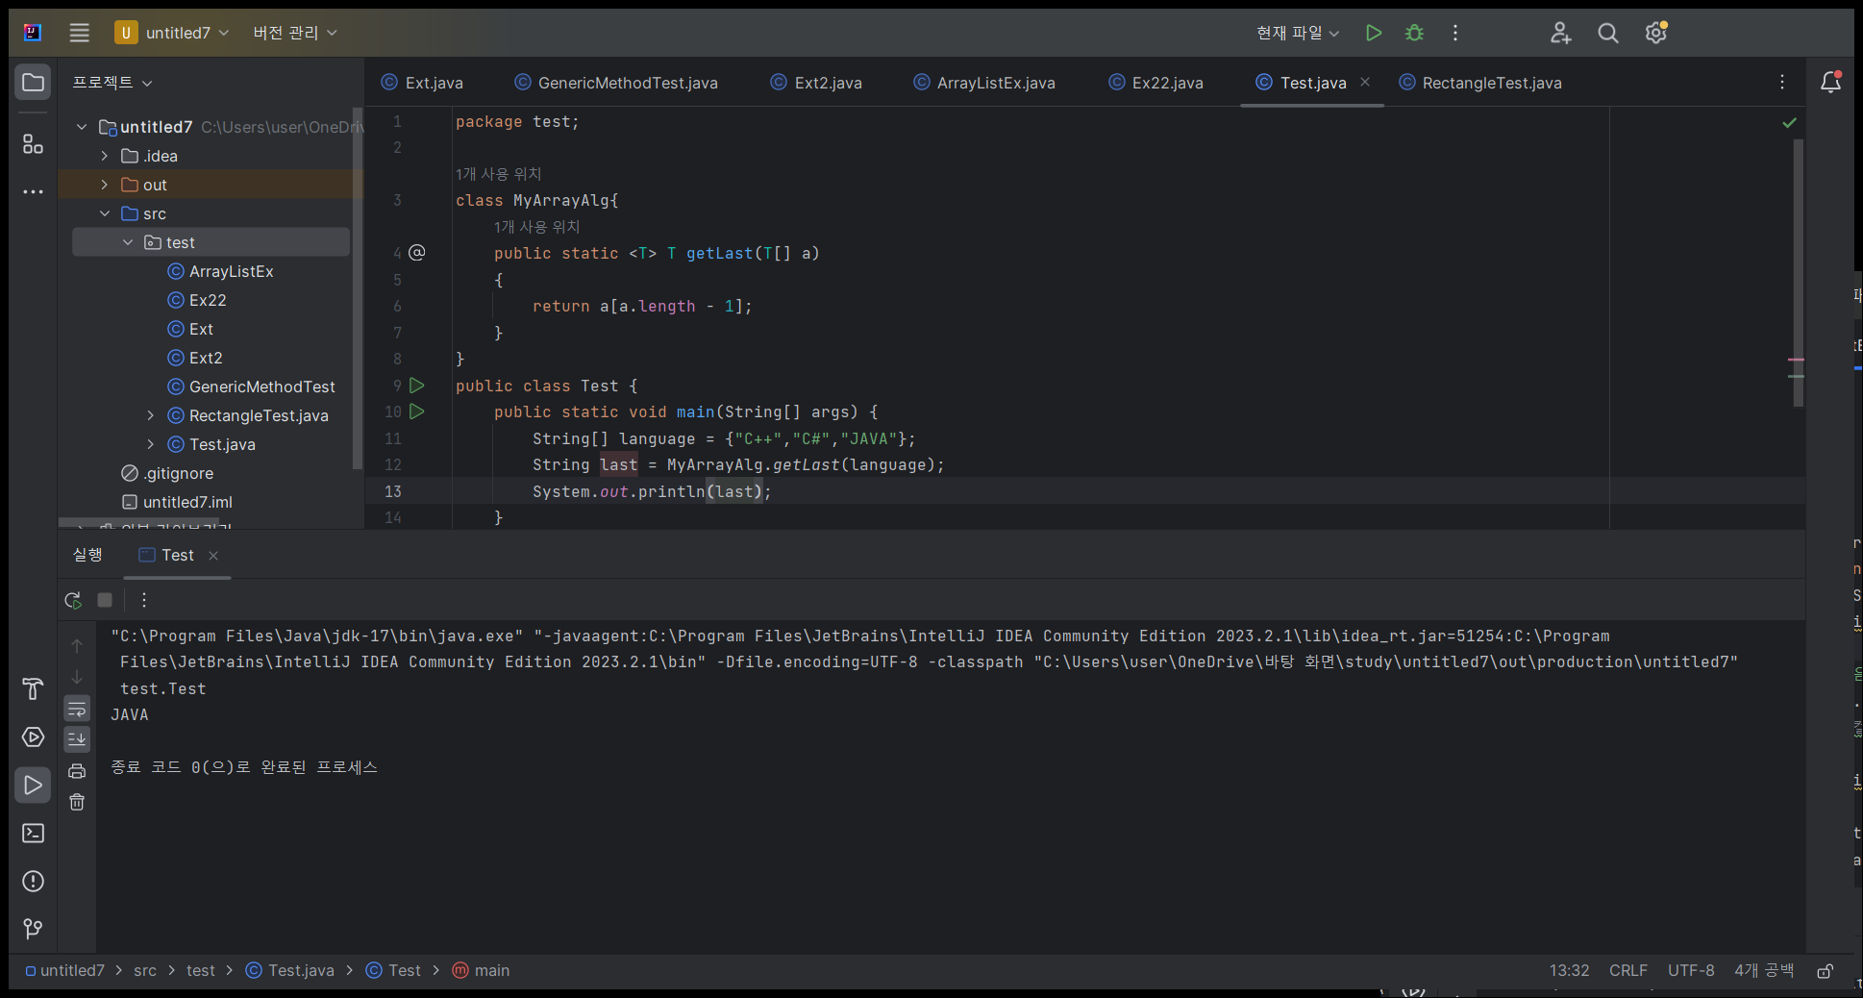
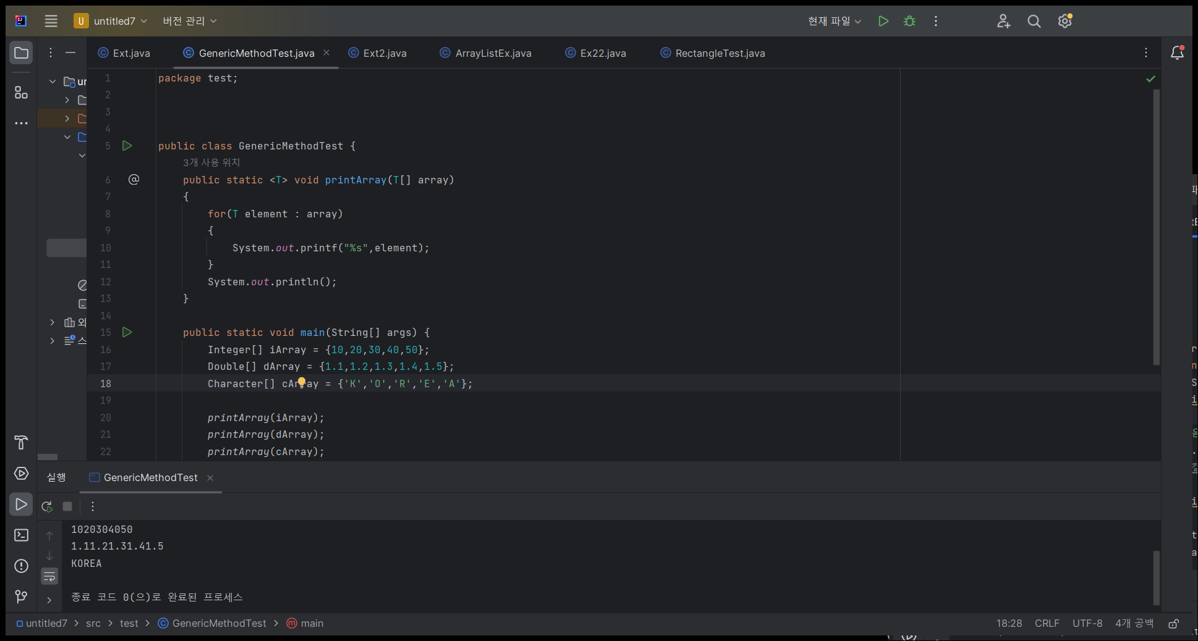
제네릭

package test;
class MyArrayAlg{
public static <T> T getLast(T[] a)
{
return a[a.length - 1];
}
}
public class Test {
public static void main(String[] args) {
String[] language = {"C++","C#","JAVA"};
String last = MyArrayAlg.getLast(language);
System.out.println(last);
}
}
package test;
public class GenericMethodTest {
public static <T> void printArray(T[] array)
{
for(T element : array)
{
System.out.printf("%s",element);
}
System.out.println();
}
public static void main(String[] args) {
Integer[] iArray = {10,20,30,40,50};
Double[] dArray = {1.1,1.2,1.3,1.4,1.5};
Character[] cArray = {'K','O','R','E','A'};
printArray(iArray);
printArray(dArray);
printArray(cArray);
}
}

ArrayList 1
ArrayList 1
import java.util.ArrayList;
 | String[] lunch = new String[2];
package test;
import java.util.ArrayList;
public class Ext {
public static void main(String[] args) {
String[] lunch = new String[2];
lunch[0] = "떡볶이";
lunch[1] = "햄버거";
//lunch[2] = "짜장면";
for(int i = 0; i < lunch.length ; i ++)
{
System.out.println(lunch[i]);
}
ArrayList<String> al = new ArrayList<String>();
al.add("떡볶이2");
al.add("햄버거2");
al.add("짜장면2");
System.out.println(al.get(0));
for(int i = 0 ; i < al.size(); i++)
{
System.out.println(al.get(i));
}
System.out.println(al);
}
}
 | lunch[0] = "떡볶이";
 | lunch[1] = "햄버거";
 | // lunch[2]= "짜장면";
 | 0 | 1
 | 떡볶이 | 햄버거

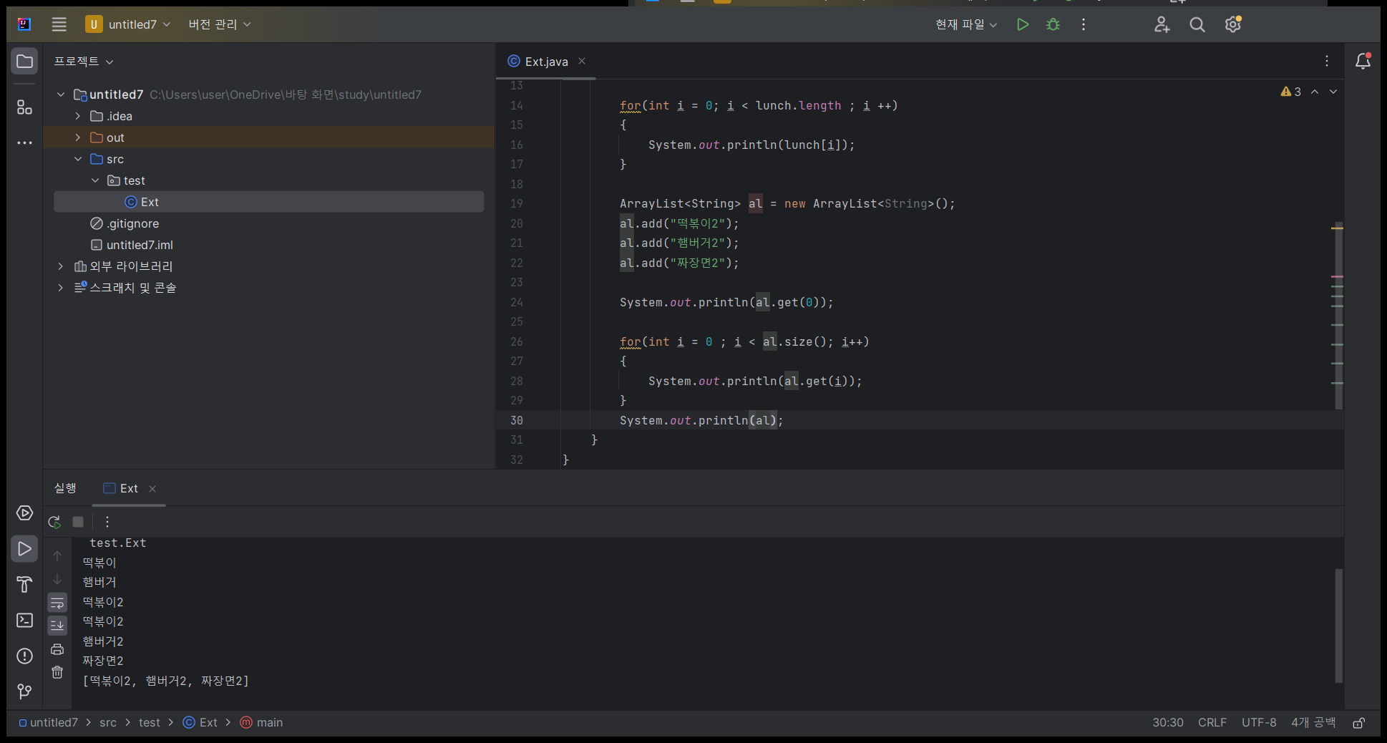
 | import java.util.ArrayList;
 | ArrayList<String> al = new ArrayList<String>();
 | al.add("떡볶이");
 | 0
 | 떡볶이

 | al.add("햄버거");
 | 0 | 1
 | 떡볶이 | 햄버거

 | al.add("짜장면");
 | 0 | 1 | 2
 | 떡볶이 | 햄버거 | 짜장면

 | al.get(0)
 | 떡볶이

 | for(int i=0; i<al.size(); i++)
 |  | System.out.println(al.get(i));

 | System.out.println(al);

ArrayList 2
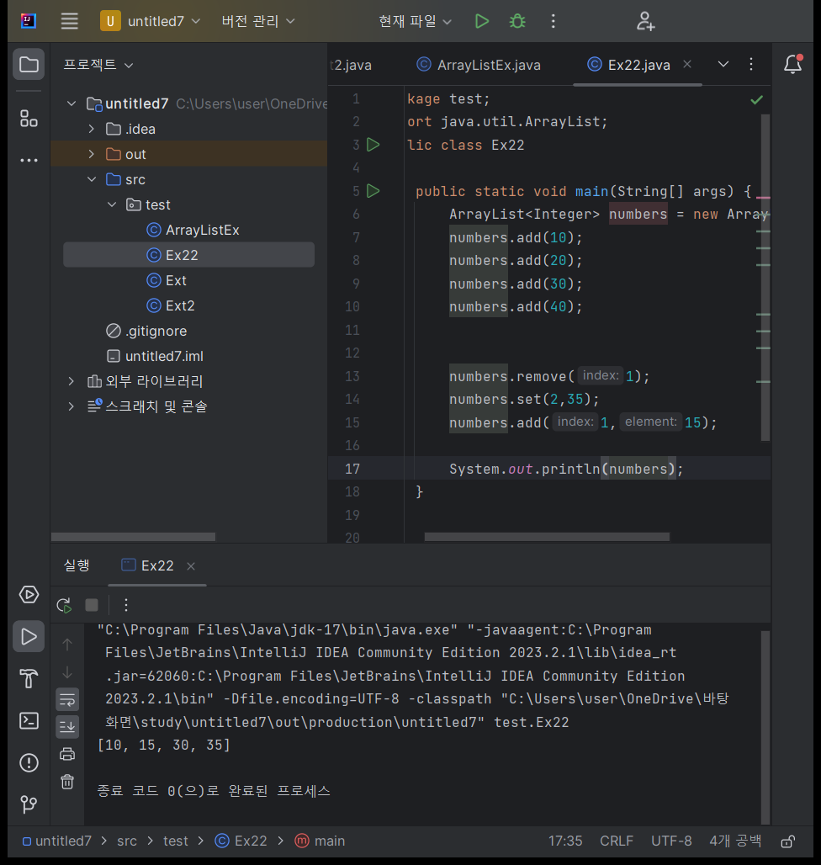
ArrayList 2
import java.util.ArrayList;

 | ArrayList<Integer> numbers = new ArrayList<>();
package test;
import java.util.ArrayList;
public class Ex22
{
public static void main(String[] args) {
ArrayList<Integer> numbers = new ArrayList<>();
numbers.add(10);
numbers.add(20);
numbers.add(30);
numbers.add(40);
numbers.remove(1);
numbers.set(2,35);
numbers.add(1,15);
System.out.println(numbers);
}
}
 | numbers.add(10);
 | numbers.add(20);
 | numbers.add(30);
 | numbers.add(40);

 | 0 | 1 | 2 | 3
 | 10 | 20 | 30 | 40

 | numbers.remove(1)
 | 0 | 1 | 2
 | 10 | 30 | 40

 | numbers.set(2, 35);
 | 0 | 1 | 2
 | 10 | 30 | 35

 | numbers.add(1,15);
 | 0 | 1 | 2 | 3
 | 10 | 15 | 30 | 35

 | System.out.println(numbers);

실습1
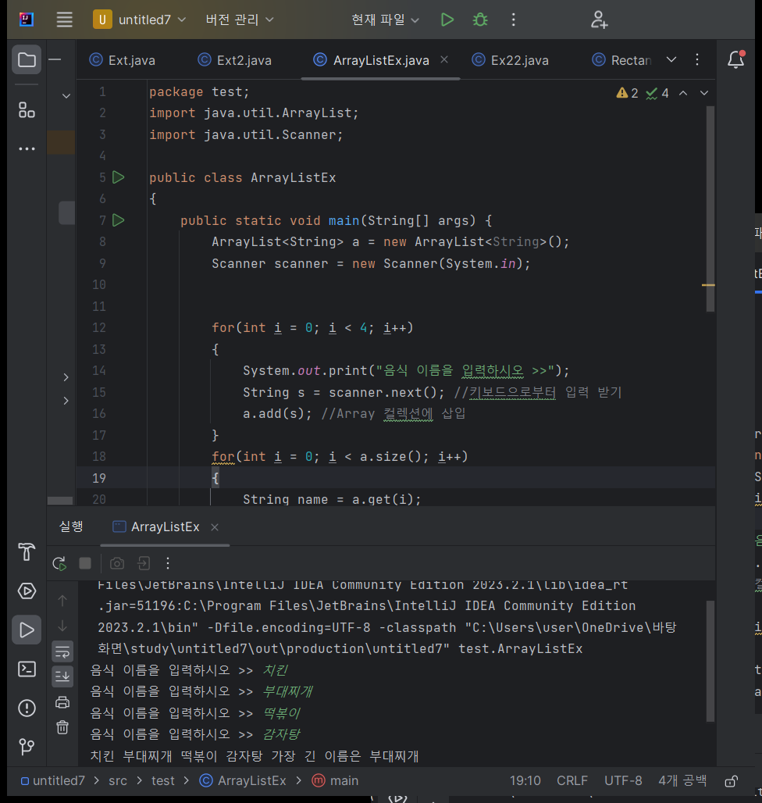
ArrayList 예제
import java.util.ArrayList;

package test;
import java.util.ArrayList;
import java.util.Scanner;
public class ArrayListEx
{
public static void main(String[] args) {
ArrayList<String> a = new ArrayList<String>();
Scanner scanner = new Scanner(System.in);
for(int i = 0; i < 4; i++)
{
System.out.print("음식 이름을 입력하시오 >>");
String s = scanner.next(); //키보드으로부터 입력 받기
a.add(s); //Array 컬렉션에 삽입
}
for(int i = 0; i < a.size(); i++)
{
String name = a.get(i);
System.out.print(name + " ");
}
int longindex = 0;
for(int i = 0; i < a.size(); i++)
{
if(a.get(longindex).length()<a.get(i).length())
longindex = i;
}
System.out.println("가장 긴 이름은 " + a.get(longindex));
}
}
 | 4개의 음식 이름을 받아 출력해보세요
 | 가장 긴 이름 출력하기

Iterator1
Iterator 1
import java.util.Iterator;

package test;
import java.util.ArrayList;
import java.util.Iterator;
public class Ext2
{
public static void main(String[] args) {
ArrayList<Integer> numbers = new ArrayList<>();
numbers.add(10);
numbers.add(20);
numbers.add(30);
numbers.add(40);
Iterator<Integer> it = numbers.iterator();
System.out.println(it.next());
System.out.println(it.next());
System.out.println(it.next());
System.out.println(it.next());
it = numbers.iterator();
while(it.hasNext())
{
System.out.println(it.next());
}
}
}
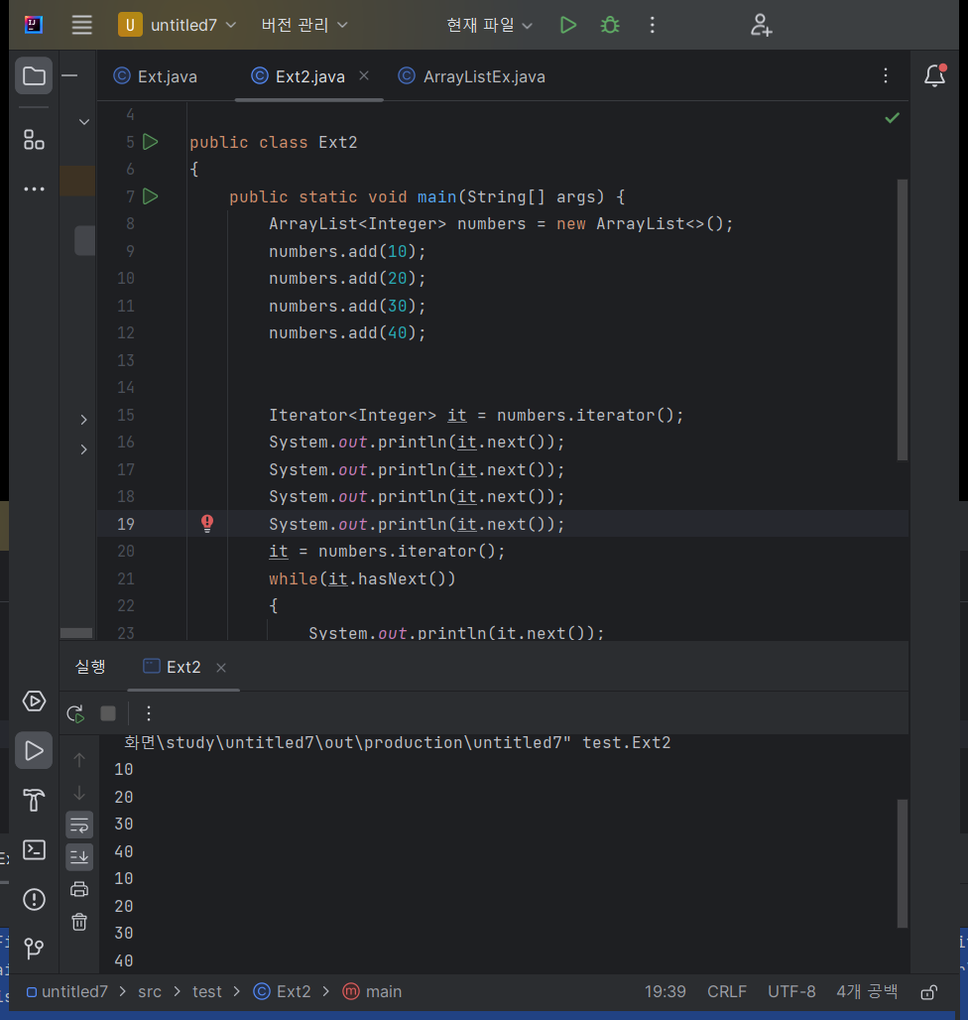
 | numbers.add(10);
 | numbers.add(20);
 | numbers.add(30);
 | numbers.add(40);

 | 0 | 1 | 2 | 3
 | 10 | 20 | 30 | 40

 | Iterator<Integer> it = numbers.iterator();

 | System.out.println(it.next()); |  |  | 10
 | System.out.println(it.next()); |  |  | 20
 | System.out.println(it.next()); |  |  | 30
 | System.out.println(it.next()); |  |  | 40

 | it = numbers.iterator();
 | while(it.hasNext()) { |  |  | 10
 | System.out.println(it.next()); |  |  | 20
 | } |  |  | 30
 |  |  |  | 40

Iterator2
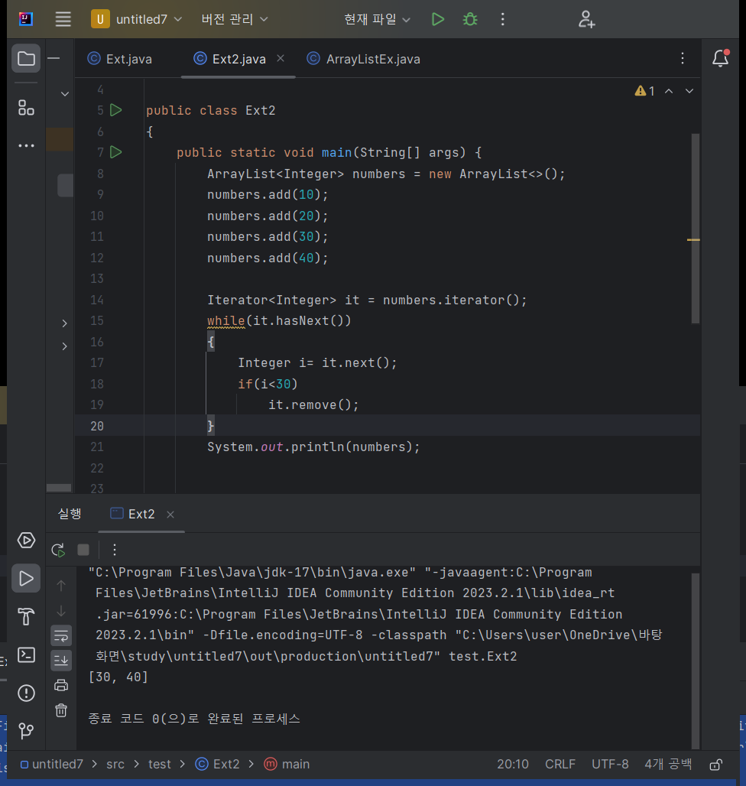
Iterator 2
import java.util.Iterator;

package test;
import java.util.ArrayList;
import java.util.Iterator;
public class Ext2
{
public static void main(String[] args) {
ArrayList<Integer> numbers = new ArrayList<>();
numbers.add(10);
numbers.add(20);
numbers.add(30);
numbers.add(40);
Iterator<Integer> it = numbers.iterator();
while(it.hasNext())
{
Integer i= it.next();
if(i<30)
it.remove();
}
System.out.println(numbers);
}
}
 | numbers.add(10);
 | numbers.add(20);
 | numbers.add(30);
 | numbers.add(40);

 | 0 | 1 | 2 | 3
 | 10 | 20 | 30 | 40

 | Iterator<Integer> it = numbers.iterator();

 | while(it.hasNext()) {
 |  | Integer i = it.next();
 |  | if(i < 30)
 |  |  | it.remove();
 | }

 | 0 | 1
 | 30 | 40

 | System.out.println(numbers);

실습2
ArrayList 예제 2
import java.util.ArrayList;

package test;
import java.util.ArrayList;
import java.util.Iterator;
public class Ext2
{
public static void main(String[] args) {
ArrayList<Integer> numbers = new ArrayList<>();
numbers.add(10);
numbers.add(20);
numbers.add(30);
numbers.add(40);
Iterator<Integer> it = numbers.iterator();
while(it.hasNext())
{
int n = it.next();
System.out.println(n);
}
int sum = 0;
it = numbers.iterator();
while(it.hasNext())
{
int n = it.next();
sum += n;
}
System.out.println("정수의 합>> " + sum);
}
}
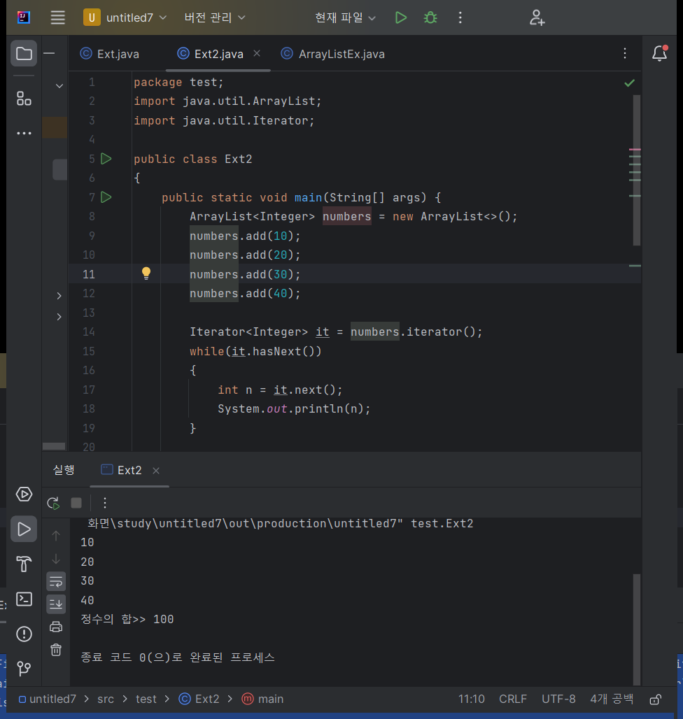
 | ArrayList에 숫자를 입력하고
 | Iterator를 이용해서 합을 계산해보세요

